Sheet1
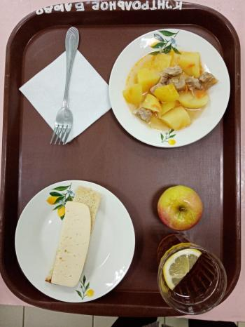
Школа | МБОУ Большекирсановская сош имени Героя Советского Союза Хайло В.А. |  |  | Отд./корп |  |  |  | День | 20/04/2023

Прием пищи | Раздел | № рец. | Блюдо | Выход, г | Цена | Калорийность | Белки | Жиры | Углеводы
Завтрак | гор.блюдо | 259 | Жаркое по домашнему | 160.00 | 42.01 | 383.00 | 12.30 | 29.50 | 16.58
 | гор.напиток | 377 | Чай с лимоном | 190.00 | 3.89 | 56.00 | 0.12 | 0.02 | 13.68
 | хлеб | Н | Хлеб пшеничный | 30.00 | 2.73 | 69.00 | 2.28 | 0.24 | 14.10
 |  | 15 | Сыр порциями | 20.00 | 15.40 | 72.00 | 4.64 | 5.90 | 0.00
 |  | 338 | Яблоко | 100.00 | 7.09 | 47.00 | 0.40 | 0.40 | 9.80

Завтрак 2 | фрукты

Обед | закуска
 | 1 блюдо |  | .
 | 2 блюдо
 | гарнир
 | сладкое
 | хлеб бел.
 | хлеб черн.

 |  |  |  | 500.00 | 71.12 | 627.00 | 19.74 | 36.06 | 54.16

